Sayfa1
FRM_45/Y.T:25.09.2022/REV:0/0 |  |  | Lojistik Talimatları / Logistics Instructions AMBALAJ TALİMATI / Packing Instruction
Rev. 0/0

Ürün Kodu / Part Code |  |  |  | …...... |  |  |  |  | Hazırlayan | Umut ÖZKAN
Ürün Adı / Part Name |  |  |  | …..... |  |  |  |  | Onay | M.İşkur
Müşteri / Customer |  |  |  | HEXAGON

AMBALAJ TÜRÜ |  |  |  |  | HAZIRLIK İŞLEMLERİ |  |  |  | ÜRÜN/AMBALAJ BİLGİLERİ
X | Palet |  |  |  | X | Çapak Alma |  |  | Ürün Ağırlığı - kg |  | 3.5
 | Euro Palet |  |  |  | X | Havşa |  |  | 1 kattaki Adet |  | 36
 | Çelik Kasa |  |  |  |  | Yıkama |  |  | Max Kat Sayısı |  | 6
X | Ahşap Çerçeve |  |  |  |  | Boyama |  |  | Max Ürün Adedi |  | 216
X | Seperatör |  |  |  | X | Yağlama |  |  | Net Ağırlık - kg |  | 756
X | Kapak |  |  |  | X | Koruma |  |  | Brüt Ağırlık - kg |  | 859
 | VCI Poşet |  |  |  |  | Markalama
 | Normal Poşet
 | Koli |  |  |  | ÖZEL İSTEK
 |  |  |  |  | Ambalaj üzerinde ürün etiketi yer alır
 |  |  |  |  | Ambalaj üzerinde müşteri adresi yer alır

HAZIRLIK İŞLEMLERİ
ǃ İşleme esnasında ürün yüzeyine yazılan operatör numaraları paketlemeye başlarken silinmelidir. ǃ Ürünleri yerleştirmek için ambalaj hazır hale getirilmelidir. ( palet- seperatör-tahta çerçeve-kapak)

1 |  |  |  |  |  |  |  | 2

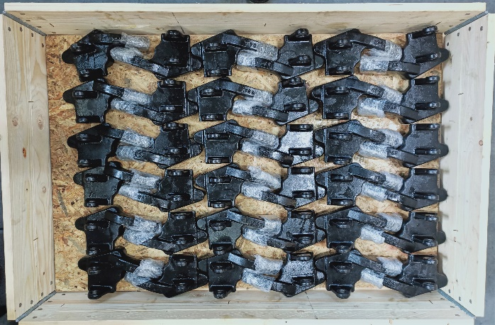
3 |  |  |  |  |  |  | 4

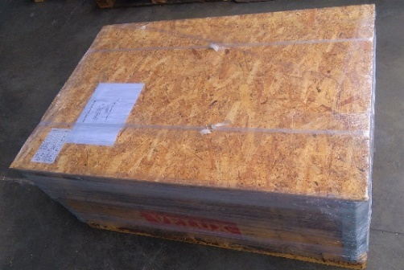
5

1 | İşlem sonrası delik çevreleri ve dış kenarlarda oluşan keskin kenarlar ve çapaklar alet yardımı ile alınır
2 | işlenen yüzeylere kimyasal yağ ile yağlama işlemi yapılır
3 | İşlenen yüzeyler balonlu naylon ile sarılarak korunur
4 | Palet etrafına tahta çerçeve yerleştirdikten sonra , içine tahta seperatör konulur
 | Ürünler bir sırada 36 adet olacak şekilde dizilir. Her sıra arasına tahta seperatör yerleştirilir
 | İşlem max 6 sırayı geçmeyecek şekilde tekrarlanır. İşlem tamamlandığında tahta kapak kapatılarak
 | ürünler sevk alanına gönderilir.
5 | Sevkiyat görevlisi ilgili check listesine göre kendisine gönderilen paletleri kontrol eder.
 | Kapağı tahta çerçeveye sabitledikten sonra üzerine adres ve ürün bilgisi içeren çıktı yapıştırılır.
 | Ardından boyuna çemberleme yapılarak ambalaj sabit hale getirilir
 | Son olarak nemli ortamdan zarar görmesini engellemek amacı ile streçleme işlemi yapılır.

KULLANILAN AMBALAJ VE MALZEME BİLGİLERİ
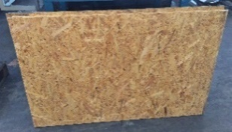
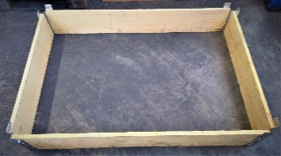
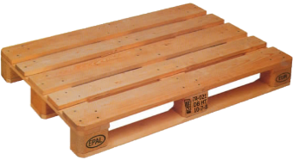

Tahta Seperatör |  |  |  |  | Tahta çerçeve |  |  | Euro palet
1150x750x100 / 6 kg |  |  |  |  | 1200x800x195 / 8 kg |  |  | 1200x800x140 / 23 kg


Tahta kapak |  |  |  |  | Kimyasal yağ |  |  | Ürün etiketi
1200x800x20 / 6,5 kg
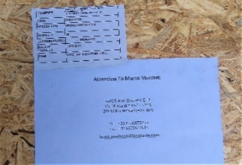

Adres bilgisi |  |  |  |  | Balonlu naylon

Rev |  | Tarih / date |  | Açıklama / explanation
0/1 |  | 2022-09-25 |  | ilk yayın tarihi

